Detalles de la compañía
La redistribución de esta información está estrictamente prohibida. Derechos autorales2026 ISI Markets. All rights reserved. www.isimarkets.com/emis

 | Alsea, S.A.B. DE C.V.
 | Informe de Negocios generado en 02 Sep 2026
⇠ | Principales Indicadores

 | Total Ingreso Operativo (Miles MXN) Q2C 2026 | 41194793 (-1.58% vs el año pasado)
 | Utilidad (Miles MXN) Q2C 2026 | 620849 (-53.46% vs el año pasado)
 | Activos Totales (Miles MXN) Q2C 2026 | 78,345,684.00
 | Empleados 2024 | 79,673.00
 | Capital Registrado (MXN) | 478,749.00
 | Acciones en Circulación - Serie * 2018 | 838,528,725.00
 | Acciones en Circulación - Serie A 2011 | 605,240,724.00
 | Acciones en Circulación - Serie Serie * 2026 | 798,160,004.00

⇠ | Descripción

 | Alsea, S.A.B. de C.V. es una multinacional mexicana operadora de restaurantes y holding, reconocida como uno de los grupos de servicios de alimentos más grandes de Latinoamérica y Europa. Fundada en 1997 y cotizada en la Bolsa Mexicana de Valores bajo el símbolo ALSEA, la compañía administra y opera una cartera diversificada de marcas de restaurantes globales en múltiples países. Su negocio principal se centra en la operación de cadenas de restaurantes franquiciadas y propias que abarcan los segmentos de comida rápida, restaurantes informales y cafeterías, incluyendo marcas como Starbucks, Domino’s Pizza, Burger King, Chili’s, Vips, Italianni’s, The Cheesecake Factory y P.F. Chang’s, entre otras. Las operaciones de Alsea se extienden más allá de México a numerosos mercados en Latinoamérica y Europa, donde administra miles de unidades a través de una combinación de restaurantes propios y franquiciados. Además de la operación de restaurantes, la compañía brinda servicios integrados como gestión de la cadena de suministro, distribución y soporte administrativo para sus marcas, lo que permite un crecimiento escalable y una mayor eficiencia operativa. Con su estrategia multimarca y diversificación geográfica, Alsea se posiciona como una plataforma líder en la industria global de la restauración, centrada en ofrecer experiencias gastronómicas estandarizadas, ampliar las alianzas internacionales y aprovechar el crecimiento del sector de la restauración.

⇠ | Información de la Compañía

 | Estado | Operacional, Cotizada
 | Nombre Completo | Alsea, S.A.B. DE C.V., México
 | Número de Identificación de la compañía | EMISid | 1220455
 |  | ISIN | MXP001391012
 |  | LEI | 4469000001BJLPKNUN21
 |  | BMV Company Ticker | ALSEA
 |  | RFC | ALS9705211J9
 | Forma Legal | Sociedad Anónima Bursátil de Capital Variable
 | Nombres previos
 | Fecha de incorporación | 1997-05-16

 | Productos Principales
 | Auditores Financieros | Galaz, Yamazaki, Ruiz Urquiza, S.C., 2025
 | Calificación

⇠ | Clasificación sectorial

 | EMIS

 | Principales Actividades
 | Servicios de alimentación (12.3.9) *1

 | 1 Proveedor

⇠ | Market data

 | Mexican Stock Exchange | México
 | XMEX
 | ISIN: MXP001391012

 | Datos comerciales
 | Último Precio | 41.00 |  | (Sept 1, 2026)
 | Moneda | MXN
 | Rango por Días | 41.15
 | Volumen | 928,240.00
 | Importe del Volumen de Negocios | 38,716,890.00
 | 52 Valor Máximo | 61.54
 | 52 Valor Mínimo | 39.69
 | Capitalización de Mercados | 25,069,071.00
 | Dividendo | 0.12 |  | (Oct 31, 2025)
 | Múltiplos de mercado
 | EPS | 2.67
 | P/E | 14.79
 | P/BV | -1.96
 | Beta
 | 2Y semanal (apalancado); Índice: IPC | 0.78 |  | (Ago. 28, 2026)

 |  |  |  |  | Label | Price | Volume
 |  |  |  |  | Jun 2026 | 52.54 | 0.58340324245
 |  |  |  |  |  | 53.32 | 0.602763259
 |  |  |  |  |  | 52.25 | 0.66148561895
 |  |  |  |  |  | 51.25 | 0.63551781489
 |  |  |  |  |  | 49.51 | 0.5392096797
 |  |  |  |  |  | 49.5 | 0.4769529788
 |  |  |  |  |  | 48.21 | 0.9293894806
 |  |  |  |  |  | 48.08 | 1.2014185106
 |  |  |  |  |  | 48.11 | 2.9326
 |  |  |  |  |  | 48.16 | 0.59716306511
 |  |  |  |  |  | 46.47 | 1.3645375391
 |  |  |  |  |  | 46.9 | 1.0291755707
 |  |  |  |  |  | 48.14 | 2.274782741
 |  |  |  |  |  | 46.78 | 1.04211085
 |  |  |  |  |  | 47.04 | 1.4758361831
 |  |  |  |  |  | 46.19 | 0.59582205852
⇠ | Limitaciones de Responsabilidad |  |  |  | Jun 2026 | 46.34 | 1.3140360971
 |  |  |  |  |  | 44.89 | 0.95372699328
 | Aunque EMIS intenta en todo momento garantizar la exactitud y fiabilidad de la información que proporciona; sin embargo, debido a la gran cantidad de datos tratados y el hecho de que algunos de los datos de terceros no siempre se puede verificar, incluida la información proporcionada directamente por el sujeto de la investigación; EMIS no garantiza la exactitud o la entrega efectiva de la información y no se hace responsable de los errores u omisiones al respecto. El contenido o recomendaciones en esta sección, solo se deben utilizar como referencia en la decisiones empresariales de los clientes de EMIS y no serán utilizadas con ningún otro fin. EMIS y sus afiliados no se hace responsable de ninguna pérdida de los clientes o valores, derivadas de las decisiones comerciales, sin importar o no, si la decisión ha sido tomada basada en este contenido o recomendación. |  |  |  |  | 44.32 | 1.7073138602
 |  |  |  |  |  | 44.46 | 2.2378458135
 |  |  |  |  |  | 44.66 | 1.0378990597
 |  |  |  |  |  | 45.8 | 1.2606344525
 |  |  |  |  |  | 45.22 | 0.87253439674
 |  |  |  |  |  | 45.53 | 0.75967410524
 |  |  |  |  |  | 45.1 | 0.11649106072
 |  |  |  |  |  | 44.69 | 0.39587560586
 |  |  |  |  |  | 44.52 | 0.49793429765
 |  |  |  |  |  | 44.58 | 0.85987696158
 |  |  |  |  |  | 44.93 | 1.7418515217
 |  |  |  |  |  | 44.41 | 1.2156915277
 |  |  |  |  |  | 43.9 | 0.32344654052
 |  |  |  |  |  | 42.83 | 1.3508602525
 |  |  |  |  |  | 41.65 | 1.6136509647
 |  |  |  |  | Jul 2026 | 41.79 | 0.83010187555
 |  |  |  |  |  | 41.45 | 2.0780437538
 |  |  |  |  |  | 41.4 | 0.79747071516
 |  |  |  |  |  | 40.02 | 2.7700987661
 |  |  |  |  |  | 40.18 | 1.3446618765
 |  |  |  |  |  | 40.02 | 0.98996849318
 |  |  |  |  |  | 40.76 | 0.27431634107
 |  |  |  |  |  | 40.98 | 0.43713300976
 |  |  |  |  |  | 41.74 | 0.58225672676
 |  |  |  |  |  | 41.95 | 0.60653540186
 |  |  |  |  |  | 42.27 | 0.6411809323
 |  |  |  |  |  | 42.12 | 0.61728797025
 |  |  |  |  |  | 41.71 | 0.58909087553
 |  |  |  |  |  | 41.15 | 0.59328223616
 |  |  |  |  |  | 41.46 | 0.70710272434
 |  |  |  |  |  | 41.81 | 0.41157870316
 |  |  |  |  | Aug 2026 | 41.89 | 0.33606475062
 |  |  |  |  |  | 41.67 | 0.34269541941
 |  |  |  |  |  | 41.26 | 0.54680463111
 |  |  |  |  |  | 41.64 | 0.5705578539
 |  |  |  |  |  | 40.65 | 0.40717405628
 |  |  |  |  |  | 40.4 | 0.24732459962
 |  |  |  |  |  | 40.49 | 0.30976761953
 |  |  |  |  |  | 40.06 | 0.44235647967
 |  |  |  |  |  | 40.32 | 0.88601882683
 |  |  |  |  |  | 39.69 | 0.7613918358
 |  |  |  |  |  | 40.24 | 0.85291860014
 |  |  |  |  |  | 40.21 | 0.1999072276
 |  |  |  |  |  | 41.18 | 0.38078131412
 |  |  |  |  |  | 41.28 | 0.35159296955
 |  |  |  |  |  | 41.2 | 0.56011254844
 |  |  |  |  |  | 40.99 | 0.65086134917
 |  |  |  |  |  | 41.63 | 1.1912445118
 |  |  |  |  | Sep 2026 | 41.42 | 0.75854720208

Datos Financieros Claves
La redistribución de esta información está estrictamente prohibida. Derechos autorales2026 ISI Markets. All rights reserved. www.isimarkets.com/emis

 | Alsea, S.A.B. DE C.V.
 | Informe de Negocios generado en 02 Sep 2026
⇠ | Datos Financieros Claves

 | MXN / Miles
 | Indicador | 2026 Q2C, Consolidado | 2025 Q2C, Consolidado | Crecimiento
 | Total Ingreso Operativo | 41,194,793.00 | 41,854,636.00 | -1.58% ▼
 | Ingresos netos por ventas | 41,194,793.00 | 41,507,797.00 | -0.75% ▼
 | Utilidad bruta | 27,607,868.00 | 27,959,050.00 | -1.26% ▼
 | Margen De Ganancia Bruta | 67.02 | 67.36 | -0.34% ▼
 | Ganancia operativa (EBIT) | 3,738,195.00 | 3,720,595.00 | 0.47% ▲
 | Margen Operacional | 9.07 | 8.96 | 0.11% ▲
 | EBITDA | 3,738,195.00 | N/D
 | Margen Ebitda | 9.07 | N/D
 | Ganancia (Pérdida) Neta | 620,849.00 | 1,334,054.00 | -53.46% ▼
 | Margen Neto | 1.51 | 3.21 | -1.7% ▼
 | Activos Totales | 78,345,684.00 | 0.00
 | Activos Corrientes | 13,530,543.00 | 0.00
 | Pasivos Totales | 69,996,962.00 | 0.00
 | Deuda Neta | 29,467,697.00 | 0.00
 | Flujo neto de efectivo por (utilizados en) actividades de explotación | 6,614,468.00 | 0.00

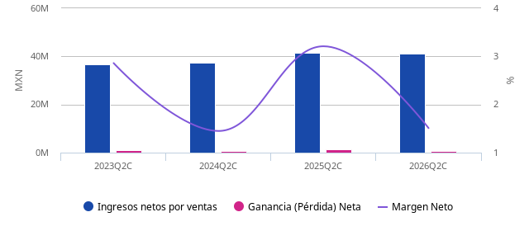

⇠ | Limitaciones de Responsabilidad

 | Aunque EMIS intenta en todo momento garantizar la exactitud y fiabilidad de la información que proporciona; sin embargo, debido a la gran cantidad de datos tratados y el hecho de que algunos de los datos de terceros no siempre se puede verificar, incluida la información proporcionada directamente por el sujeto de la investigación; EMIS no garantiza la exactitud o la entrega efectiva de la información y no se hace responsable de los errores u omisiones al respecto. El contenido o recomendaciones en esta sección, solo se deben utilizar como referencia en la decisiones empresariales de los clientes de EMIS y no serán utilizadas con ningún otro fin. EMIS y sus afiliados no se hace responsable de ninguna pérdida de los clientes o valores, derivadas de las decisiones comerciales, sin importar o no, si la decisión ha sido tomada basada en este contenido o recomendación.

Anual
La redistribución de esta información está estrictamente prohibida. Derechos autorales2026 ISI Markets. All rights reserved. www.isimarkets.com/emis

 | Alsea, S.A.B. DE C.V.
 | Informe de Negocios generado en 02 Sep 2026
⇠ | Estados financieros

 | Anual
 | Miles

 | Estado de Resultados | 2025 | 2024 | 2023 | 2022 | 2021
 | Nombre | 2025-12-31 | 2024-12-31 | 2023-12-31 | 2022-12-31 | 2021-12-31
 | Total Ingreso Operativo | 86,053,940.00 | 77,526,533.00 | 76,234,452.00 | 68,831,082.00 | 53,381,309.00
 | Ingresos netos por ventas | 86,013,062.00 | 77,563,155.00 | 76,231,048.00 | 68,831,305.00 | 53,379,469.00
 | Costo de mercancías vendidas | -29,227,699.00 | -25,609,983.00 | -25,398,407.00 | -22,629,959.00 | -16,753,061.00
 | Utilidad bruta | 56,785,363.00 | 51,953,172.00 | 50,832,641.00 | 46,201,346.00 | 36,626,408.00
 | Gastos de venta y distribución | -39,913,585.00 | -35,712,511.00 | -35,013,832.00 | -32,249,225.00 | -24,315,140.00
 | Gastos de depreciación, amortización y deterioro | -8,684,015.00 | -8,006,366.00 | -7,792,194.00 | -7,583,840.00 | -8,178,329.00
 | Otros resultados operativos netos | 40,878.00 | -36,622.00 | 3,404.00 | -223.00 | 1,840.00
 | Otros ingresos operativos | 40,878.00 | -36,622.00 | 3,404.00 | -223.00 | 1,840.00
 | Ganancia operativa (EBIT) | 8,228,641.00 | 8,197,673.00 | 8,030,019.00 | 6,368,058.00 | 4,134,779.00
 | EBITDA | 16,912,656.00 | 16,204,039.00 | 15,822,213.00 | 13,951,898.00 | 12,313,108.00
 | Resultado financiero | -4,493,613.00 | -4,272,881.00 | -3,936,118.00 | -3,577,786.00 | -3,366,451.00
 | Ingresos financieros | 133,870.00 | 319,856.00 | 815,110.00 | 362,643.00 | 141,707.00
 | Ingresos por intereses | 133,870.00 | 319,856.00 | 815,110.00 | 362,643.00 | 141,707.00
 | Gastos financieros | -4,627,483.00 | -4,592,737.00 | -4,751,228.00 | -3,940,429.00 | -3,508,158.00
 | Gastos por intereses | -4,627,483.00 | -4,592,737.00 | -4,751,228.00 | -3,940,429.00 | -3,508,158.00
 | Otros resultados no operativos netos | -132,660.00 | -2,590,557.00 | 308,650.00 | -236,686.00 | 231,087.00
 | Ganancias antes de impuestos | 3,602,368.00 | 1,334,235.00 | 4,402,551.00 | 2,553,586.00 | 999,415.00
 | Impuesto a la renta | -1,366,436.00 | -571,644.00 | -1,360,933.00 | -905,857.00 | -214,946.00
 | Ganancias después de impuestos | 2,235,932.00 | 762,591.00 | 3,041,618.00 | 1,647,729.00 | 784,469.00
 | Ganancia (Pérdida) Neta | 2,235,932.00 | 762,591.00 | 3,041,618.00 | 1,647,729.00 | 784,469.00
 | Ganancia (pérdida) atribuible a los propietarios | 2,232,257.00 | 767,576.00 | 2,982,351.00 | 1,706,389.00 | 835,129.00
 | Ganancia (pérdida) atribuible a intereses minoritarios | 3,675.00 | -4,985.00 | 59,267.00 | -58,660.00 | -50,660.00
 | Balance General | 2025 | 2024 | 2023 | 2022 | 2021
 | Nombre | 2025-12-31 | 2024-12-31 | 2023-12-31 | 2022-12-31 | 2021-12-31
 | Activos Totales | 80,296,803.00 | 82,322,925.00 | 77,433,590.00 | 78,457,277.00 | 82,977,562.00
 | Activos no corrientes | 67,756,405.00 | 68,985,117.00 | 64,422,088.00 | 66,322,536.00 | 71,326,630.00
 | Propiedad, planta y equipo | 19,756,922.00 | 19,412,263.00 | 15,662,476.00 | 15,369,639.00 | 15,277,931.00
 | Activos intangibles y valor llave | 25,612,202.00 | 26,151,346.00 | 24,915,068.00 | 26,664,038.00 | 27,796,564.00
 | Valor llave | 12,072,340.00 | 12,256,590.00 | 11,578,911.00 | 12,114,601.00 | 12,758,978.00
 | Otros activos intangibles | 13,539,862.00 | 13,894,756.00 | 13,336,157.00 | 14,549,437.00 | 15,037,586.00
 | Activos financieros a largo plazo | 992,859.00 | 1,131,252.00 | 1,040,876.00 | 827,093.00 | 1,008,883.00
 | Otros activos no corrientes | 21,394,422.00 | 22,290,256.00 | 22,803,668.00 | 23,461,766.00 | 27,243,252.00
 | Activos Corrientes | 12,540,398.00 | 13,337,808.00 | 13,011,502.00 | 12,134,741.00 | 11,650,932.00
 | Inventarios | 3,226,843.00 | 3,156,861.00 | 2,750,665.00 | 2,895,326.00 | 2,009,258.00
 | Comerciales y otras cuentas a cobrar | 1,723,855.00 | 2,003,816.00 | 1,426,215.00 | 1,247,211.00 | 1,070,153.00
 | Cuentas comerciales por cobrar | 1,723,855.00 | 2,003,816.00 | 1,426,215.00 | 1,247,211.00 | 1,070,153.00
 | Pagos anticipados, ingresos devengados y otros activos circulantes diferidos | 1,179,116.00 | 1,099,731.00 | 1,297,690.00 | 1,312,666.00 | 996,714.00
 | Efectivo o Equivalentes | 5,696,451.00 | 6,467,932.00 | 6,409,798.00 | 6,086,817.00 | 6,893,433.00
 | Efectivo en bancos y en caja | 5,696,451.00 | 6,467,932.00 | 6,409,798.00 | 6,086,817.00 | 6,893,433.00
 | Otros Activos Corrientes | 714,133.00 | 609,468.00 | 1,127,134.00 | 592,721.00 | 681,374.00
 | Total de patrimonio y pasivos | 80,296,803.00 | 82,322,925.00 | 77,433,590.00 | 78,457,277.00 | 82,977,562.00
 | Total de patrimonio | 8,778,766.00 | 9,397,692.00 | 9,597,084.00 | 8,829,662.00 | 8,674,087.00
 | Patrimonio neto atribuible a los propietarios de la controladora | 8,748,497.00 | 9,278,290.00 | 8,656,463.00 | 7,878,651.00 | 7,639,164.00
 | Capital Suscrito | 461,146.00 | 466,996.00 | 466,996.00 | 478,749.00 | 478,749.00
 | Acciones ordinarias | 461,146.00 | 466,996.00 | 466,996.00 | 478,749.00 | 478,749.00
 | Otras reservas | -1,001,737.00 | 169,411.00 | -3,229,024.00 | -1,587,623.00 | -462,138.00
 | Resultados acumulados | 5,285,399.00 | 3,482,322.00 | 3,692,763.00 | 312,115.00 | -1,054,274.00
 | Otros componentes del patrimonio | 4,003,689.00 | 5,159,561.00 | 7,725,728.00 | 8,675,410.00 | 8,676,827.00
 | Interés minoritario | 30,269.00 | 119,402.00 | 940,621.00 | 951,011.00 | 1,034,923.00
 | Pasivos Totales | 71,518,037.00 | 72,925,233.00 | 67,836,506.00 | 69,627,615.00 | 74,303,475.00
 | Pasivos no corrientes | 37,439,977.00 | 48,181,411.00 | 44,688,655.00 | 48,088,984.00 | 54,663,534.00
 | Créditos y préstamos no corrientes | 33,334,765.00 | 43,823,029.00 | 39,483,732.00 | 44,231,773.00 | 48,438,403.00
 | Ingresos diferidos, gastos devengados y otros pasivos no circulantes diferidos | 3,044,868.00 | 3,536,461.00 | 3,225,633.00 | 826,746.00 | 3,710,272.00
 | Provisiones para otros pasivos y gastos | 505,232.00 | 438,681.00 | 390,524.00 | 318,586.00 | 348,250.00
 | Otros pasivos no corrientes | 555,112.00 | 383,240.00 | 1,588,766.00 | 2,711,879.00 | 2,166,609.00
 | Pasivos Corrientes | 34,078,060.00 | 24,743,822.00 | 23,147,851.00 | 21,538,631.00 | 19,639,941.00
 | Créditos y préstamos corrientes | 17,559,845.00 | 6,519,771.00 | 5,053,248.00 | 5,381,503.00 | 7,053,950.00
 | Comerciales y otras cuentas a pagar | 4,258,654.00 | 4,988,563.00 | 4,265,968.00 | 4,252,803.00 | 2,971,439.00
 | Cuentas Comerciales por pagar | 4,258,654.00 | 4,988,563.00 | 4,265,968.00 | 4,252,803.00 | 2,971,439.00
 | Otros pasivos corrientes | 12,259,561.00 | 13,235,488.00 | 13,828,635.00 | 11,904,325.00 | 9,614,552.00
 | Estado de Flujo de Efectivo | 2025 | 2024 | 2023 | 2022 | 2021
 | Nombre | 2025-12-31 | 2024-12-31 | 2023-12-31 | 2022-12-31 | 2021-12-31
 | Flujo neto de efectivo por (utilizados en) actividades de explotación | 15,452,407.00 | 14,295,558.00 | 15,451,000.00 | 14,959,885.00 | 14,656,117.00
 | Utilidad Neta | 2,406,624.00 | 872,401.00 | 3,041,618.00 | 1,647,729.00 | 784,469.00
 | Efectivo generado por las operaciones | 6,038,689.00 | 7,675,417.00 | 6,510,346.00 | 8,385,982.00 | 10,453,158.00
 | Ajustes por: Depreciación y deterioro de propiedad, planta y equipo | 10,501,731.00 | 9,721,572.00 | 9,177,306.00 | 7,979,401.00 | 8,782,062.00
 | Ajustes por: Amortización de activos intangibles | -824,698.00 | -1,001,048.00 | -928,235.00 | -395,561.00 | -419,303.00
 | Cambios en: Inventarios | -69,982.00 | -406,196.00 | -212,115.00 | -1,043,572.00 | -461,157.00
 | Cambios en: comerciales y otras cuentas a cobrar | 175,296.00 | -427,647.00 | -659,683.00 | -489,380.00 | -215,835.00
 | Cambios en: comerciales y otras cuentas a pagar | -729,909.00 | 516,907.00 | 1,178,595.00 | 1,933,190.00 | 265,064.00
 | Cambios en: ingresos diferidos | -35,293.00 | 337,598.00 | -139,018.00 | 2,806,552.00 | 1,484,982.00
 | Cambios en: Otras variaciones | -2,978,456.00 | -1,065,769.00 | -1,906,504.00 | -2,404,648.00 | 1,017,345.00
 | Otro flujo de efectivo de actividades operativas | 7,007,094.00 | 5,747,740.00 | 5,899,036.00 | 4,926,174.00 | 3,418,490.00
 | Flujo neto de efectivo de (utilizadas en) actividades de inversión | -5,006,239.00 | -5,503,274.00 | -3,344,875.00 | -3,673,095.00 | -4,722,097.00
 | Flujo neto de efectivo de (utilizados en) actividades de financiación | -10,984,401.00 | -9,546,719.00 | -8,769,780.00 | -11,219,082.00 | -8,165,880.00
 | Aumento (disminución) neto en efectivo y equivalentes de efectivo | -538,233.00 | -754,435.00 | 3,336,345.00 | 67,708.00 | 1,768,140.00
 | Efectivo al inicio del período | 6,467,932.00 | 6,409,798.00 | 6,086,817.00 | 6,893,433.00 | 3,932,409.00
 | Ganancias (pérdidas) de intercambio de efectivo y equivalentes | -99,378.00 | 1,136,130.00 | -2,198,254.00 | -511,681.00 | 221,340.00
 | Efectivo al final del período | 5,830,321.00 | 6,791,493.00 | 7,224,908.00 | 6,449,460.00 | 5,921,889.00
 | Flujo de caja libre | 20,951,427.00 | 20,769,599.00 | 20,735,116.00 | 19,333,007.00 | 17,397,037.00
 | Gasto de Capital (CapEx) | -5,499,020.00 | -6,474,041.00 | -5,284,116.00 | -4,373,122.00 | -2,740,920.00

 | DETALLES DEL REPORTE
 | Tipo de Estado Financiero |  | Anual, Consolid. | Anual, Consolid. | Anual, Consolid. | Anual, Consolid.
 | Fecha inicial del periodo de reporte |  | 2024-01-01 | 2023-01-01 | 2022-01-01 | 2021-01-01
 | Fecha final del período |  | 2024-12-31 | 2023-12-31 | 2022-12-31 | 2021-12-31
 | Auditado |  | Auditado | Auditado | Auditado | Auditado
 | Fuente |  | WVB - Company Financials | WVB - Company Financials | WVB - Company Financials | WVB - Company Financials

 | Pérdidas y ganancias
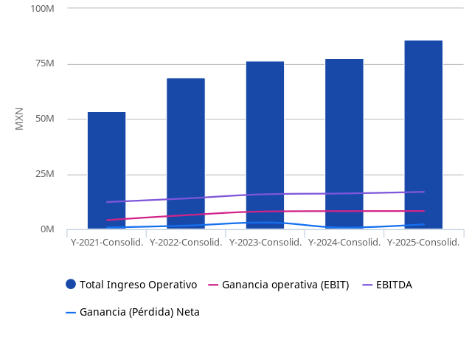

 | Balance
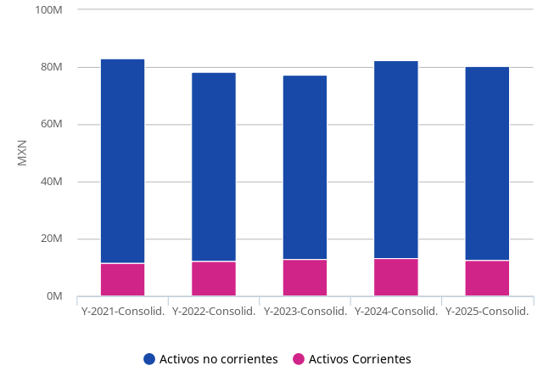

⇠ | Limitaciones de Responsabilidad

 | Aunque EMIS intenta en todo momento garantizar la exactitud y fiabilidad de la información que proporciona; sin embargo, debido a la gran cantidad de datos tratados y el hecho de que algunos de los datos de terceros no siempre se puede verificar, incluida la información proporcionada directamente por el sujeto de la investigación; EMIS no garantiza la exactitud o la entrega efectiva de la información y no se hace responsable de los errores u omisiones al respecto. El contenido o recomendaciones en esta sección, solo se deben utilizar como referencia en la decisiones empresariales de los clientes de EMIS y no serán utilizadas con ningún otro fin. EMIS y sus afiliados no se hace responsable de ninguna pérdida de los clientes o valores, derivadas de las decisiones comerciales, sin importar o no, si la decisión ha sido tomada basada en este contenido o recomendación.

Ratios y Múltiples
La redistribución de esta información está estrictamente prohibida. Derechos autorales2026 ISI Markets. All rights reserved. www.isimarkets.com/emis

 | Alsea, S.A.B. DE C.V.
 | Informe de Negocios generado en 02 Sep 2026
⇠ | Ratios

 | Miles

 | Ratios de Rentabilidad | 2025 | 2024 | 2023 | 2022 | 2021
 | Nombre | 2025-12-31 | 2024-12-31 | 2023-12-31 | 2022-12-31 | 2021-12-31
 | Rendimiento Sobre Los Activos | 2.78% | 0.93% | 3.93% | 2.10% | 0.95%
 | Rendimiento Sobre Activos Anualizado (Roa) | 2.78% | 0.93% | 3.93% | 2.10% | 0.95%
 | Rendimiento Sobre El Capital | 25.47% | 8.11% | 31.69% | 18.66% | 9.04%
 | Rendimiento Sobre Patrimonio Neto Anualizado (Roe) | 25.47% | 8.11% | 31.69% | 18.66% | 9.04%
 | Rendimiento Sobre El Capital Empleado | 17.80% | 14.24% | 14.79% | 11.19% | 6.53%
 | Margen De Ganancia Bruta | 66.02% | 66.98% | 66.68% | 67.12% | 68.62%
 | Margen Ebitda | 19.66% | 20.89% | 20.76% | 20.27% | 23.07%
 | Margen Operacional | 9.57% | 10.57% | 10.53% | 9.25% | 7.75%
 | Margen Neto | 2.60% | 0.98% | 3.99% | 2.39% | 1.47%
 | Roa Operativo | 10.25% | 9.96% | 10.37% | 8.12% | 4.98%
 | Ratios de Eficiencia | 2025 | 2024 | 2023 | 2022 | 2021
 | Nombre | 2025-12-31 | 2024-12-31 | 2023-12-31 | 2022-12-31 | 2021-12-31
 | Rotación De Inventario | 9.06 | 8.11 | 9.23 | 7.82 | 8.34
 | Rotación De Cuentas Por Cobrar | 49.90 | 38.71 | 53.45 | 55.19 | 49.88
 | Rotación De Activo Corriente | 6.86 | 5.82 | 5.86 | 5.67 | 4.58
 | Días de Inventario Pendiente (Final) | 40.30 | 44.99 | 39.53 | 46.70 | 43.78
 | Días de Ventas Pendientes (Final) | 7.32 | 9.43 | 6.83 | 6.61 | 7.32
 | Días de Cuentas por Pagar (Final) | 53.18 | 71.10 | 61.31 | 68.59 | 64.74
 | Ciclo de Conversión de Efectivo (Final) | -5.57 | -16.68 | -14.95 | -15.28 | -13.65
 | Rotación De Activo Fijo | 1.27 | 1.12 | 1.18 | 1.04 | 0.75
 | Rotación de Activos | 1.07 | 0.94 | 0.98 | 0.88 | 0.64
 | Rotación De Cuentas Por Pagar | 6.88 | 5.22 | 5.92 | 5.53 | 5.77
 | Rotación De Capital De Trabajo | -3.99 | -6.80 | -7.52 | -7.32 | -6.68
 | Relación Proporción De Exportación | 0.00% | 0.00% | 0.00% | 0.00% | 0.00%
 | Cifras de valoración | 2025 | 2024 | 2023 | 2022 | 2021
 | Nombre | 2025-12-31 | 2024-12-31 | 2023-12-31 | 2022-12-31 | 2021-12-31
 | Valor Contable | -16,833,436.00 | -16,753,654.00 | -15,317,984.00 | -17,834,376.00 | -19,122,477.00
 | Valor De Empresa | 77,832,745.80 | 70,316,189.09 | 77,900,047.85 | 66,786,643.09 | 72,602,728.48
 | Efectivo Neto | -65,821,586.00 | -66,457,301.00 | -61,426,708.00 | -63,540,798.00 | -67,410,042.00
 | Deuda | 50,894,610.00 | 50,342,800.00 | 44,536,980.00 | 49,613,276.00 | 55,492,353.00
 | Deuda A Largo Plazo | 33,334,765.00 | 43,823,029.00 | 39,483,732.00 | 44,231,773.00 | 48,438,403.00
 | Deuda A Corto Plazo | 17,559,845.00 | 6,519,771.00 | 5,053,248.00 | 5,381,503.00 | 7,053,950.00
 | Deuda Neta | 45,198,159.00 | 43,874,868.00 | 38,127,182.00 | 43,526,459.00 | 48,598,920.00
 | Capitalización De Mercado | 32,604,317.80 | 26,321,919.09 | 38,832,244.85 | 22,309,173.09 | 22,968,885.48
 | Capital De Trabajo | -21,537,662.00 | -11,406,014.00 | -10,136,349.00 | -9,403,890.00 | -7,989,009.00
 | Capital Empleado | 46,218,743.00 | 57,579,103.00 | 54,285,739.00 | 56,918,646.00 | 63,337,621.00
 | Ratios de Liquidez | 2025 | 2024 | 2023 | 2022 | 2021
 | Nombre | 2025-12-31 | 2024-12-31 | 2023-12-31 | 2022-12-31 | 2021-12-31
 | Razón De Liquidez | 0.37 | 0.54 | 0.56 | 0.56 | 0.59
 | Prueba Ácida | 0.27 | 0.41 | 0.44 | 0.43 | 0.49
 | Razón De Efectivo | 0.17 | 0.26 | 0.28 | 0.28 | 0.35
 | Coeficiente De Efectivo | 0.17 | 0.26 | 0.28 | 0.28 | 0.35
 | Coeficiente De Flujo De Efectivo De Operaciones | 0.45 | 0.58 | 0.67 | 0.69 | 0.75
 | Modelo Z-Score de Altman | -1.11 | -0.53 | -0.17 | -0.42 | -0.47
 | Ratios de Apalancamiento | 2025 | 2024 | 2023 | 2022 | 2021
 | Nombre | 2025-12-31 | 2024-12-31 | 2023-12-31 | 2022-12-31 | 2021-12-31
 | Pasivos Corrientes / Pasivos No Corrientes | 0.91 | 0.51 | 0.52 | 0.45 | 0.36
 | Deuda / Activos | 63.38% | 61.15% | 57.52% | 63.24% | 66.88%
 | Relación Deuda/Capital | 579.75% | 535.69% | 464.07% | 561.89% | 639.75%
 | Relación Deuda Largo Plazo/Capital Empleado | 72.12% | 76.11% | 72.73% | 77.71% | 76.48%
 | Relación Deuda / Ebitda | 3.01 | 3.11 | 2.81 | 3.56 | 4.51
 | Deuda Neta / EBITDA | 2.67 | 2.71 | 2.41 | 3.12 | 3.95
 | Relación Deuda/Valor De La Empresa | 65.39% | 71.59% | 57.17% | 74.29% | 76.43%
 | Relación Flujo De Caja/Deuda | -1.06% | -1.50% | 7.49% | 0.14% | 3.19%
 | Activos / Patrimonio | 914.67% | 875.99% | 806.84% | 888.56% | 956.61%
 | Ratios de Tendencia de Crecimiento | 2025 | 2024 | 2023 | 2022 | 2021
 | Nombre | 2025-12-31 | 2024-12-31 | 2023-12-31 | 2022-12-31 | 2021-12-31
 | Tendencia De Los Ingresos Netos | 10.89% | 1.75% | 10.75% | 28.95% | 38.66%
 | Tendencia De Los Ingresos Operacionales | 11.00% | 1.69% | 10.76% | 28.94% | 38.68%
 | Tendencia De La Utilidad Bruta | 9.30% | 2.20% | 10.02% | 26.14% | 35.45%
 | Tendencia Del Ebitda | 4.37% | 2.41% | 13.41% | 13.31% | 78.06%
 | Tendencia De La Utilidad Operacional | 0.38% | 2.09% | 26.10% | 54.01% | -372.00%
 | Tendencia De La Utilidad Neta | 193.20% | -74.93% | 84.59% | 110.04% | -120.14%
 | Tendencia De las Cuentas Por Cobrar | -13.97% | 40.50% | 14.35% | 16.55% | 20.18%
 | Tendencia Del Inventario | 2.22% | 14.77% | -5.00% | 44.10% | 24.21%
 | Tendencia De La Propiedad, Planta Y Equipo Netos (Pp&E) | 1.78% | 23.94% | 1.91% | 0.60% | -3.79%
 | Tendencia De Los Activos Totales | -2.46% | 6.31% | -1.30% | -5.45% | -0.55%
 | Tendencia Del Valor Contable | 0.48% | 9.37% | -14.11% | -6.74% | -9.73%
 | Tendencia Del Patrimonio Neto | -6.59% | -2.08% | 8.69% | 1.79% | 13.63%
 | Tendencia Del Flujo De Caja Operativo | 8.09% | -7.48% | 3.28% | 2.07% | 115.80%
 | Tendencia Del Gastos De Capital | -15.06% | 22.52% | 20.83% | 59.55% | 54.14%
 | Ratios de cobertura | 2025 | 2024 | 2023 | 2022 | 2021
 | Nombre | 2025-12-31 | 2024-12-31 | 2023-12-31 | 2022-12-31 | 2021-12-31
 | Razón De Cobertura De Intereses | 1.78 | 1.78 | 1.69 | 1.62 | 1.18
 | Cobertura De La Deuda | 0.30 | 0.28 | 0.35 | 0.30 | 0.26
 | Ratios de rendimiento | 2025 | 2024 | 2023 | 2022 | 2021
 | Nombre | 2025-12-31 | 2024-12-31 | 2023-12-31 | 2022-12-31 | 2021-12-31
 | Razón Flujo De Caja Operativo/Ingresos | 17.97% | 18.43% | 20.27% | 21.73% | 27.46%
 | Razón Flujo De Caja Operativo/Activos | 19.24% | 17.37% | 19.95% | 19.07% | 17.66%
 | Razón Flujo De Caja Operativo/Patrimonio | 176.02% | 152.12% | 161.00% | 169.43% | 168.96%
 | Razón Flujo De Caja Operativo/Utilidad Operacional | 187.79% | 174.39% | 192.42% | 234.92% | 354.46%
 | Proporciones de tamaño común | 2025 | 2024 | 2023 | 2022 | 2021
 | Nombre | 2025-12-31 | 2024-12-31 | 2023-12-31 | 2022-12-31 | 2021-12-31
 | Relación Efectivo/Total Activos | 7.09% | 7.86% | 8.28% | 7.76% | 8.31%
 | Relación Cuentas Por Cobrar/Total Activos | 2.15% | 2.43% | 1.84% | 1.59% | 1.29%
 | Relación Inventario/Total Activos | 4.02% | 3.83% | 3.55% | 3.69% | 2.42%
 | Relación Activo Fijo/Total Activos | 24.60% | 23.58% | 20.23% | 19.59% | 18.41%
 | Relación Pasivo Corriente/Pasivo Total | 47.65% | 33.93% | 34.12% | 30.93% | 26.43%
 | Razón Salarios Y Prestaciones Laborales/ Ventas | 0.00% | 0.00% | 0.00% | 0.00% | 0.00%
 | Relación Gastos Administrativos/Ventas | 0.00% | 0.00% | 0.00% | 0.00% | 0.00%
 | Relación Depreciación Y Amortización/Ventas | 10.10% | 10.32% | 10.22% | 11.02% | 15.32%
 | Relación Intereses Pagados/Ventas | 5.38% | 5.92% | 6.23% | 5.72% | 6.57%
 | Relación Impuesto/La Renta/Ventas | 1.59% | 0.74% | 1.79% | 1.32% | 0.40%
 | Relación Flujo De Caja Operativo/Flujo De Caja Total | -2870.95% | -1894.87% | 463.11% | 22094.71% | 828.90%
 | Relación Flujo De Efectivo De Inversión/Flujo De Efectivo Total | 930.12% | 729.46% | -100.26% | -5424.91% | -267.07%
 | Relación Flujo De Efectivo De Financiación/Flujo De Efectivo Total | 2040.83% | 1265.41% | -262.86% | -16569.80% | -461.83%
 | Múltiplos | 2025 | 2024 | 2023 | 2022 | 2021
 | Nombre | 2025-12-31 | 2024-12-31 | 2023-12-31 | 2022-12-31 | 2021-12-31
 | Ganancias O Utilidad Por Acción (Eps) | 2.67 | 0.91 | 3.63 | 1.97 | 0.94
 | Relación Precio Ganancia | 14.58 | 34.52 | 12.77 | 13.54 | 29.28
 | Relación Capitalización Bursátil/Ventas | 0.38 | 0.34 | 0.51 | 0.32 | 0.43
 | Relación Capitalización Bursátil/Ingreso Bruto | 0.57 | 0.51 | 0.76 | 0.48 | 0.63
 | Razón Capitalización De Mercado/Ebitda | 1.93 | 1.62 | 2.45 | 1.60 | 1.87
 | Razón Capitalización Bursátil/Ebit | 3.96 | 3.21 | 4.84 | 3.50 | 5.56
 | Relación Capitalización Bursátil/Total De Activo | 0.41 | 0.32 | 0.50 | 0.28 | 0.28
 | Razón Capitalización De Mercado/Patrimonio Neto | 3.71 | 2.80 | 4.05 | 2.53 | 2.65
 | Razón Capitalización Bursátil / Valor Contable | -1.94 | -1.57 | -2.54 | -1.25 | -1.20
 | Relación Capitalización Bursátil/ Capital Invertido | 0.71 | 0.46 | 0.72 | 0.39 | 0.36
 | Relación Capitalización Bursátil/Flujo De Efectivo De Operaciones | 2.11 | 1.84 | 2.51 | 1.49 | 1.57
 | Relación Valor De Empresa/Ventas | 0.90 | 0.91 | 1.02 | 0.97 | 1.36
 | Relación Valor De Empresa/Ingresos Brutos | 1.37 | 1.35 | 1.53 | 1.45 | 1.98
 | Relación Valor De Empresa/Ebitda | 4.60 | 4.34 | 4.92 | 4.79 | 5.90
 | Relación Valor De Empresa/Ebit | 9.46 | 8.58 | 9.70 | 10.49 | 17.56
 | Relación Valor De Empresa/Total De Activo | 0.97 | 0.85 | 1.01 | 0.85 | 0.88
 | Relación Valor De Empresa/Capital Empleado | 1.68 | 1.22 | 1.44 | 1.17 | 1.15
 | Relación Valor De Empresa/Flujo De Efectivo Operativo | 5.04 | 4.92 | 5.04 | 4.46 | 4.95

 | DETALLES DEL REPORTE
 | Todos los ratios calculados por EMIS
 | Tipo de Estado Financiero |  | Anual, Consolid. | Anual, Consolid. | Anual, Consolid. | Anual, Consolid.
 | Fecha inicial del periodo de reporte |  | 2024-01-01 | 2023-01-01 | 2022-01-01 | 2021-01-01
 | Fecha final del período |  | 2024-12-31 | 2023-12-31 | 2022-12-31 | 2021-12-31
 | Auditado |  | Auditado | Auditado | Auditado | Auditado
 | Fuente |  | WVB - Company Financials | WVB - Company Financials | WVB - Company Financials | WVB - Company Financials

 | Ratios de Rentabilidad
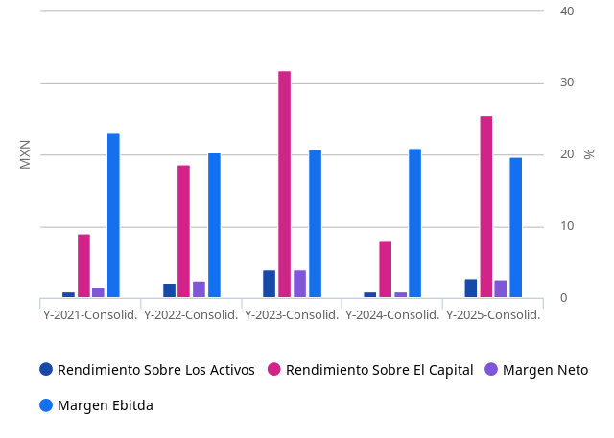

 | Ratios de Liquidez
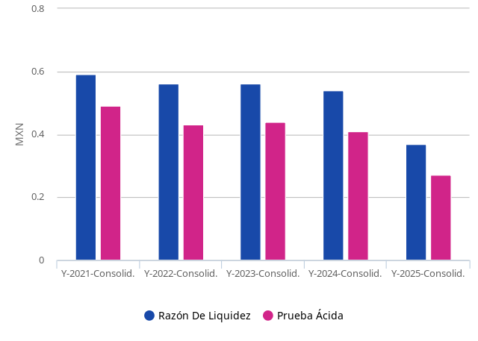

 | Deuda
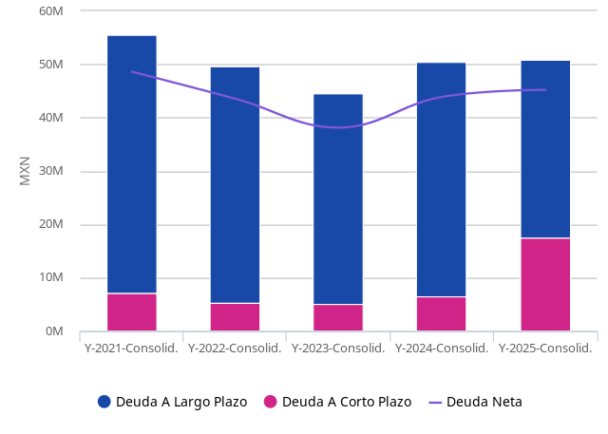

 | Estructura de la deuda
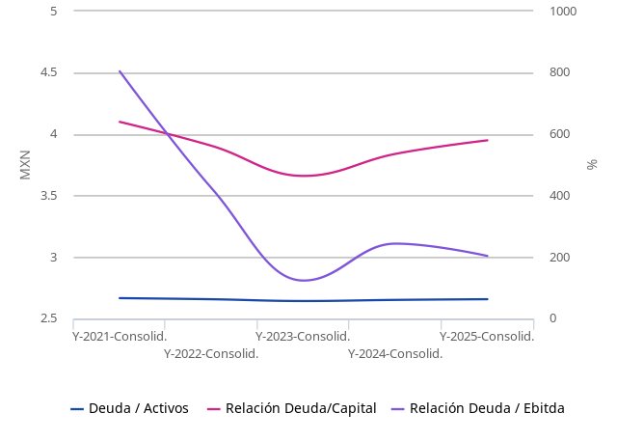

⇠ | Limitaciones de Responsabilidad

 | Aunque EMIS intenta en todo momento garantizar la exactitud y fiabilidad de la información que proporciona; sin embargo, debido a la gran cantidad de datos tratados y el hecho de que algunos de los datos de terceros no siempre se puede verificar, incluida la información proporcionada directamente por el sujeto de la investigación; EMIS no garantiza la exactitud o la entrega efectiva de la información y no se hace responsable de los errores u omisiones al respecto. El contenido o recomendaciones en esta sección, solo se deben utilizar como referencia en la decisiones empresariales de los clientes de EMIS y no serán utilizadas con ningún otro fin. EMIS y sus afiliados no se hace responsable de ninguna pérdida de los clientes o valores, derivadas de las decisiones comerciales, sin importar o no, si la decisión ha sido tomada basada en este contenido o recomendación.

Empresa vs. Sector
La redistribución de esta información está estrictamente prohibida. Derechos autorales2026 ISI Markets. All rights reserved. www.isimarkets.com/emis

 | Alsea, S.A.B. DE C.V.
 | Informe de Negocios generado en 02 Sep 2026
⇠ | Empresa en Servicios de alimentación

 | Indicador |  |  | Company (Cons. / 2025) |  | Sector
 | Total Ingreso Operativo |  |  | 86,053,940.00 |  | 213,426,188.40
 | Ganancia operativa (EBIT) |  |  | 8,228,641.00 |  | 12,225,227.10
 | Margen Operacional % |  |  | 9.57% |  | 7.19%
 | Ganancia (Pérdida) Neta |  |  | 2,235,932.00 |  | 4,334,158.37
 | Margen Neto % |  |  | 2.60% |  | 2.60%
 | Cuota de mercado |  |  | 40.32% |  | 100.00%

 | miles MXN
 | El margen de beneficio operativo (EBIT) y el margen de beneficio neto presentados para la industria son medios. Cálculos de la industria basados ​​en 42 de las finanzas de la empresa disponibles en la base de datos de EMIS para los últimos estados de cuenta únicos, no mayores de 3 años, preferidas individuales.

⇠ | Comparación de rentabilidad

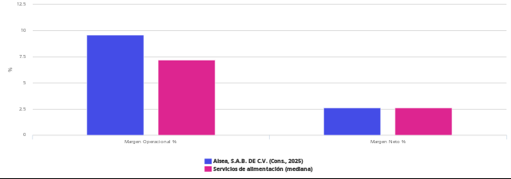

⇠ | Compañías similares

 | Servicios de alimentación

 | Nombre de Compañía | Total Ingreso Operativo (Miles MXN) | Margen Neto (%) | Ganancia (Pérdida) Neta (Miles MXN) | Año
 | Alsea, S.A.B. DE C.V. | 86,053,940.00 | 2.60 | 2,235,932.00 | 2,025.00
 | Grupo Sanborns, S.A.B. De C.V. | 65,078,449.86 | N/D | N/D | 2,024.00
 | Grupo Gigante, S.A.B. DE C.V. | 36,731,383.00 | 5.94 | 2,133,984.00 | 2,025.00
 | Ollamani S.A.B | 6,398,339.00 | -2.69 | -169,874.00 | 2,025.00
 | Premium Restaurant Brands, S. De R.L. De C.V. | 5,496,405.01 | N/D | N/D | 2,024.00
 | Cmr, S.A.B. de C.V. | 3,878,321.00 | -0.25 | -9,705.00 | 2,025.00
 | Operadora De Comedores Saludables, S.A. De C.V. | 1,853,607.32 | N/D | N/D | 2,024.00
 | La Cava De James S.A. DE C.V. | 1,646,750.41 | -0.12 | -1,953.55 | 2,024.00
 | Conjunto Desarrollo Marina Mar, S.A. De C.V. | 851,258.89 | 16.30 | 138,737.72 | 2,024.00
 | Pigudi Gastronomico, S.A. De C.V. | 711,450.56 | N/D | N/D | 2,024.00

 | Note: data in th MXN.

⇠ | Limitaciones de Responsabilidad

 | Aunque EMIS intenta en todo momento garantizar la exactitud y fiabilidad de la información que proporciona; sin embargo, debido a la gran cantidad de datos tratados y el hecho de que algunos de los datos de terceros no siempre se puede verificar, incluida la información proporcionada directamente por el sujeto de la investigación; EMIS no garantiza la exactitud o la entrega efectiva de la información y no se hace responsable de los errores u omisiones al respecto. El contenido o recomendaciones en esta sección, solo se deben utilizar como referencia en la decisiones empresariales de los clientes de EMIS y no serán utilizadas con ningún otro fin. EMIS y sus afiliados no se hace responsable de ninguna pérdida de los clientes o valores, derivadas de las decisiones comerciales, sin importar o no, si la decisión ha sido tomada basada en este contenido o recomendación.

